关系图
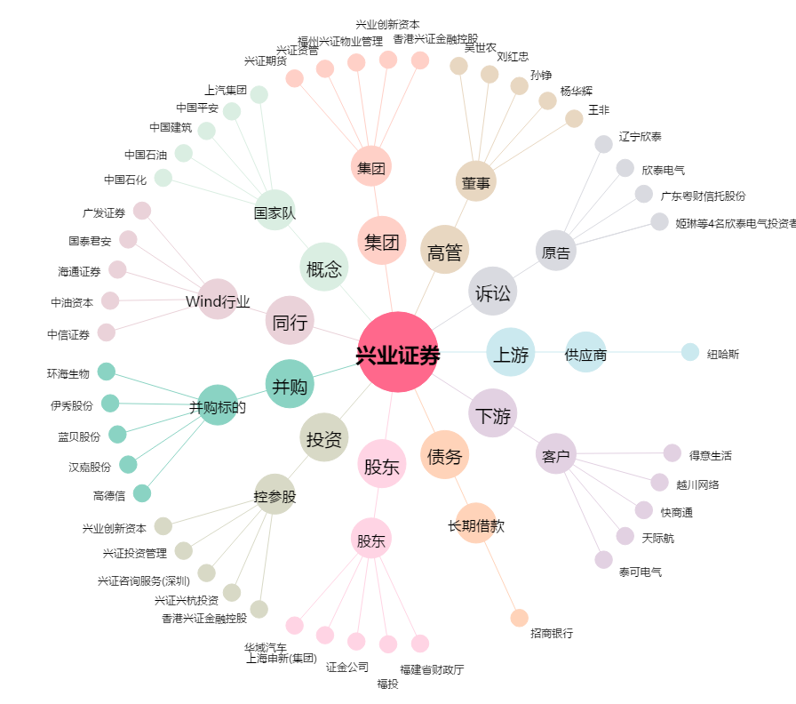
兴业证券[601377.SH] - 关系概览图

